Sayfa1
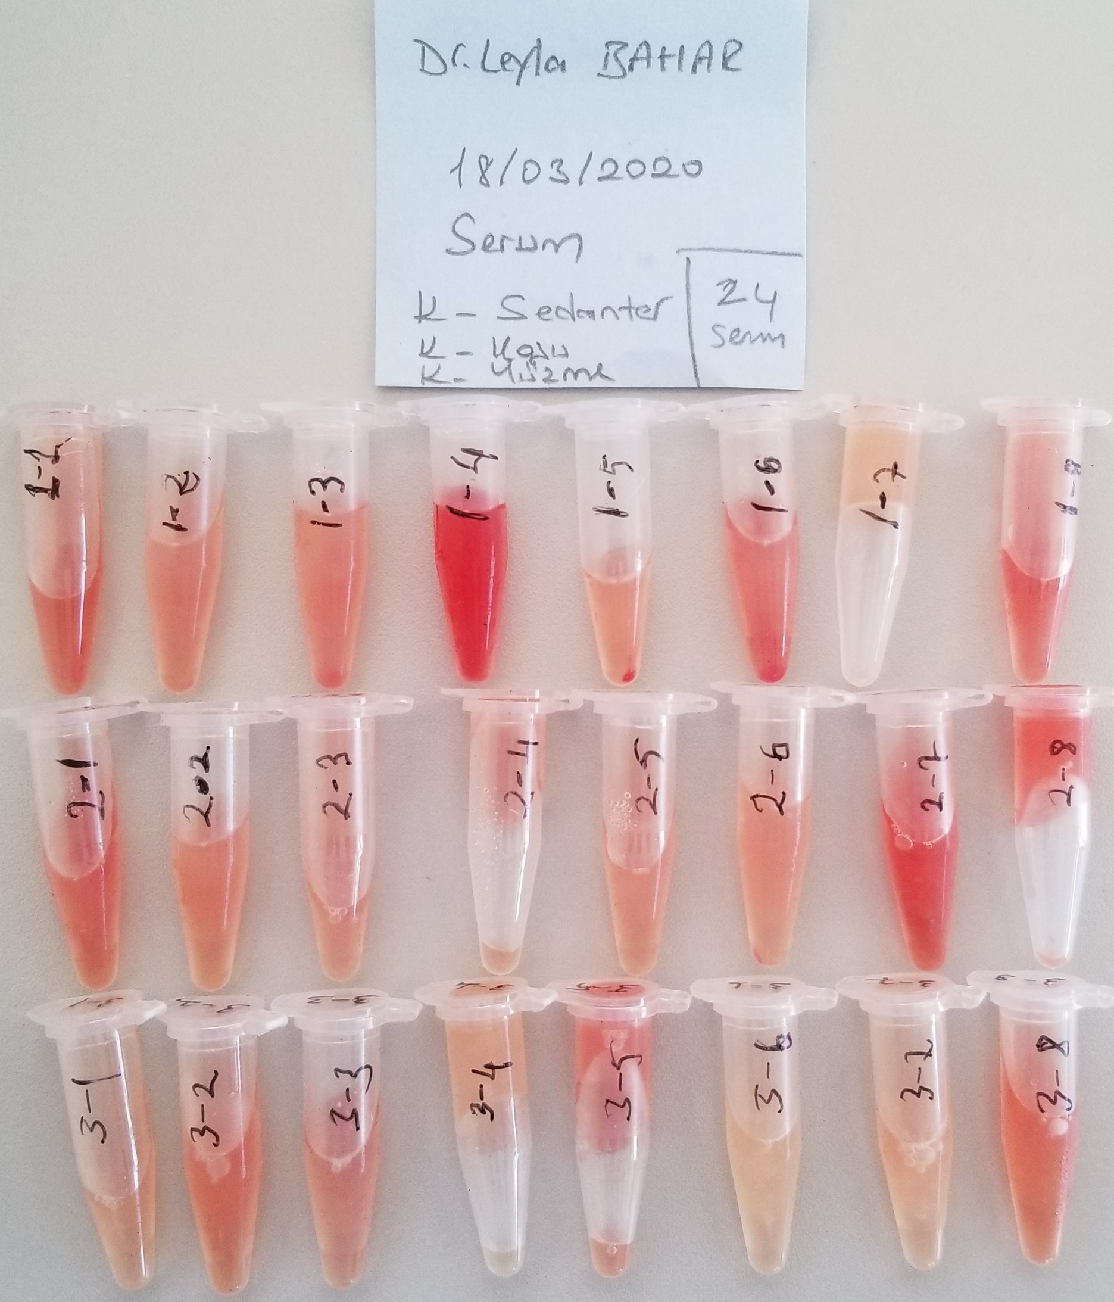
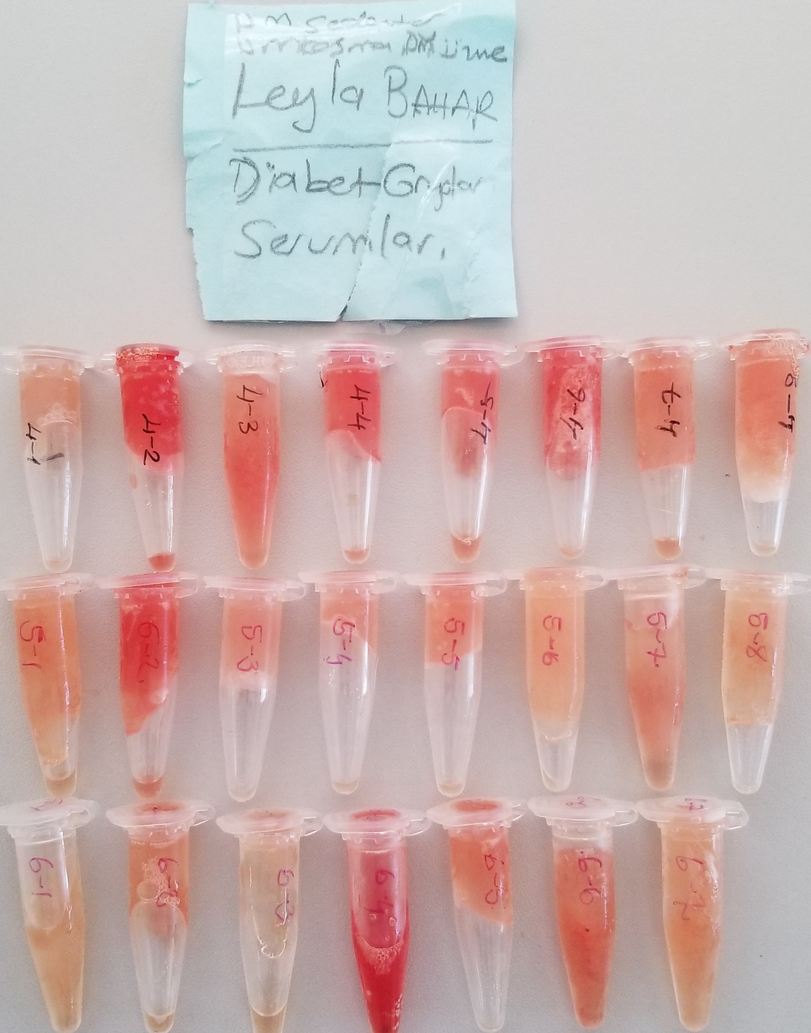
Numune Adı | TAS(mmol/L) | TOS (µmol/L) | OSI | SOD (U/ml) | LDL (mg/dl) | TG (mg/dl) | HDL (mg/dl)
1-(1) | 1.4 | 32.67 | 2.334 | 191.4 | 27 | 106 | 127
1-(2) | 1.25 | 26.56 | 2.125 | 179.3 | 33 | 103 | 144
1-(3) | 1.41 | 25.65 | 1.819 | 188.3 | 37 | 96 | 154
1-(4) | 1.99 | 66.28 | 3.331 | 218.5 | 39 | 74 | 162 | Bu çalışmada "Relassay" marka kitler kullanılmıştır.
1-(5) | 1.59 | 29.34 | 1.845 | 206.6 | 34 | 70 | 172 | Kullanılan cihaz: Mindray marka BS300 model tam otomatik biyokimya cihazı
1-(6) | 1.61 | 36.45 | 2.264 | 187 | 34 | 99 | 139
1-(7) | 1.37 | 13.5 | 0.985 | 181.3 | 32 | 76 | 154
1-(8) | 1.66 | 40.76 | 2.455 | 208.7 | 22 | 91 | 115 | TAS: Total Antioxidant Status
2-(1) | 1.78 | 39.31 | 2.208 | 214.9 | 17 | 93 | 123 | TOS: Total Oxidant Status
2-(2) | 1.48 | 25.8 | 1.743 | 193.8 | 17 | 70 | 124 | OSI: Oxidative Stress Index
2-(3) | 1.58 | 28.14 | 1.781 | 193.4 | 13 | 94 | 101 | SOD: Super Oxide Dismutase
2-(4) | 1.47 | 27.5 | 1.871 | 192.8 | 10 | 84 | 91 | TG: Triglycerides
2-(5) | 1.69 | 24.13 | 1.428 | 203.6 | 14 | 75 | 111 | LDL: LDL Cholesterol
2-(6) | 1.43 | 22.35 | 1.563 | 187.9 | 18 | 106 | 128 | HDL: HDL Cholesterol
2-(7) | 2.18 | 46.75 | 2.144 | 203.2 | 20 | 91 | 141
2-(8) | 1.67 | 37.03 | 2.217 | 174.7 | 16 | 108 | 120
3-(1) | 1.48 | 21.64 | 1.462 | 183.4 | 17 | 94 | 132
3-(2) | 1.34 | 26.12 | 1.949 | 189.8 | 17 | 100 | 123
3-(3) | 1.6 | 25.64 | 1.603 | 197.1 | 17 | 99 | 90
3-(4) | 1.46 | 15.21 | 1.042 | 178.8 | 18 | 74 | 145
3-(5) | 1.47 | 32.03 | 2.179 | 178.6 | 12 | 128 | 84
3-(6) | 1.66 | 12.64 | 0.761 | 193.9 | 15 | 65 | 105
3-(7) | 1.71 | 17.47 | 1.022 | 183.4 | 14 | 89 | 106
3-(8) | 2.42 | 34.74 | 1.436 | 216 | 21 | 104 | 138
4-(1) | 1.19 | 19.59 | 1.646 | 150.3 | 12 | 115 | 65
4-(2) | 1.61 | 47.31 | 2.939 | 191.1 | 20 | 51 | 141
4-(3) | 1.15 | 24.64 | 2.143 | 179.1 | 16 | 48 | 141
4-(4) | 1.27 | 33.72 | 2.655 | 189.7 | 11 | 69 | 80
4-(5) | 1.39 | 32.01 | 2.303 | 183 | 21 | 64 | 156
4-(6) | 1.45 | 39.13 | 2.699 | 187.3 | 12 | 57 | 106
4-(7) | 1.16 | 21.83 | 1.882 | 145.3 | 24 | 71 | 155
4-(8) | 1.07 | 23.16 | 2.164 | 170.4 | 14 | 36 | 127
5-(1) | 1.28 | 16.75 | 1.309 | 181.6 | 16 | 41 | 155
5-(2) | 1.45 | 37.76 | 2.604 | 201.3 | 15 | 36 | 146
5-(3) | 1 | 19.08 | 1.908 | 136.8 | 10 | 56 | 115
5-(4) | 1.26 | 19.64 | 1.559 | 173.9 | 13 | 43 | 123
5-(5) | 1.24 | 20.58 | 1.660 | 176.8 | 16 | 52 | 192
5-(6) | 1.07 | 13.7 | 1.280 | 184 | 13 | 64 | 140
5-(7) | 1.04 | 18.6 | 1.788 | 166.4 | 25 | 33 | 167
5-(8) | 1.17 | 14.54 | 1.243 | 166.1 | 19 | 41 | 170
6-(1) | 1.11 | 13.66 | 1.231 | 181.6 | 14 | 41 | 178
6-(2) | 1.09 | 18.27 | 1.676 | 186.4 | 13 | 42 | 146
6-(3) | 1.08 | 14.92 | 1.381 | 183 | 18 | 49 | 149
6-(4) | 1.67 | 61.34 | 3.673 | 220.2 | 14 | 37 | 134
6-(5) | 1.18 | 20.42 | 1.731 | 182.4 | 13 | 48 | 138
6-(6) | 1.2 | 24.99 | 2.083 | 162.5 | 16 | 56 | 160
6-(7) | 1.1 | 17.96 | 1.633 | 179.1 | 13 | 37 | 140

Hemolizli numune TOS sonuçlarının yukarı doğru tırmanmasına neden olabilir.

